Tabelle1
Nitrat-Konzentration Berechnung

Eingabe: | gemessener Kalibrierwert bei einer Konzentration von 100mg/l [mV] | 0
 | gemessener Kalibrierwert bei einer Konzentration von 1mg/l [mV] | 0
 | gemessener Wert im Wasser [mV] | 0

Resultat: | gemessene Konzentration im Wasser [mg/l] | #DIV/0!

Kontrolle: | dieser Wert sollte zwischen -52 und -58 liegen, ansonsten wird die Kalibriermessung wiederholt. | 0

Anleitung: | Die Nitratsonde sollte während mind. 1/2h und max. einem Tag vor der Messung in der Kalibrierlösung 100mg/l gelagert werden. Danach wird während einer Minute in dieser Kalibrierlösung das Potenzial [mV] gemessen. Der Durchschnitt dieser Messungen entspricht dem gemessenen Kalibrierwert bei einer Konzentration von 100mg/l (1. Eingabewert in diesem Excel-Blatt, gleb markiert). Danach wird die Nitratsonde mit deionisiertem Wasser abgespült und in die 2. Kalibrierlösung mit 1mg/l Konzentration gestellt. Darin sollte sie nach ca. einer Minute einen rel. stabilen Wert anzeigen. Sobald der Wert stabil ist, wird eine Minute lang gemessen; der Durchschnitt dieser "Messminute" entspricht dem 2. Eingabewert (gemessener Kalibrierwert bei einer Konzentration von 1mg/l).
 | Im Anschluss wird die Sonde in das zu messende Fliessgewässer gehalten. Nach ca. einer Minute sollte der angezeigte Wert in etwa stabil sein. Auch hier wird eine Minute lang gemessen; der durchschnittliche Messwert im Fliessgewässer entspricht dem 3. Eingabwert. Nachdem alle drei Werte in mV in diesem Excel-Sheet eingegeben wurden, wird automatisch die Nitrat-Konzentration im Wasser in mg/l berechnet.

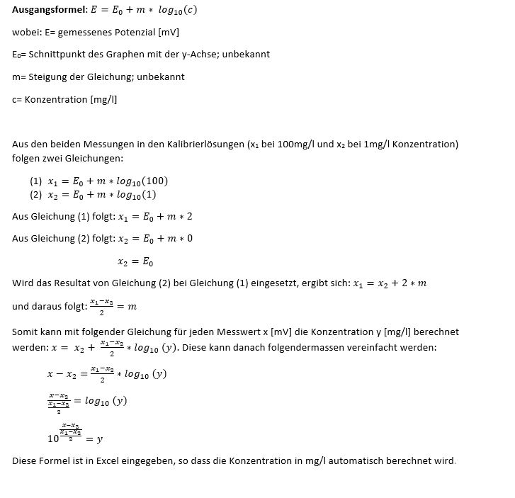
für Interessierte:

